Savitarnos parduotuvė
Pirkėjo dalyvavimo akcijoje rezultatai

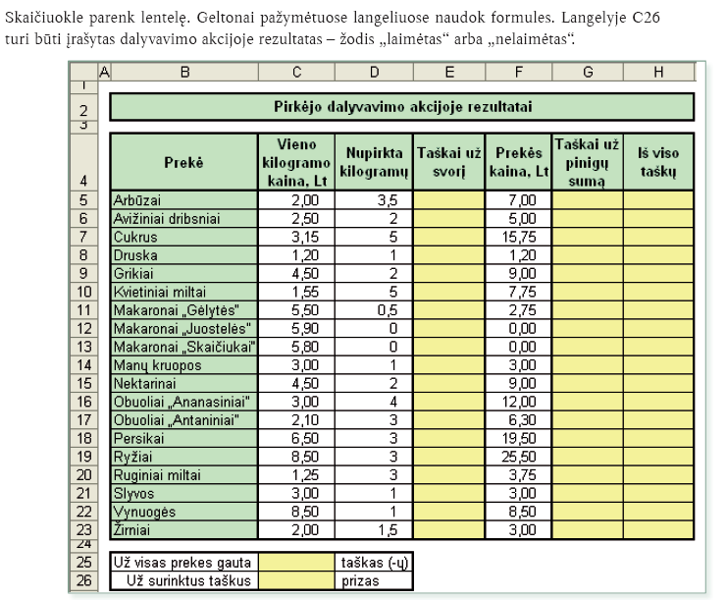
Prekė | Vieno kilogramo kaina, Lt | Nupirkta kilogramų | Taškai už svorį | Prekės kaina, Lt | Taškai už pinigų sumą | Iš viso taškų
Arbūzai | 2.00 | 3.5 |  | 7.00
Avižiniai dribsniai | 2.50 | 2 |  | 5.00
Cukrus | 3.15 | 5 |  | 15.75
Druska | 1.20 | 1 |  | 1.20
Grikiai | 4.50 | 2 |  | 9.00
Kvietiniai miltai | 1.55 | 5 |  | 7.75
Makaronai „Gėlytės“ | 5.50 | 0.5 |  | 2.75
Makaronai „Juostelės" | 5.90 | 0 |  | 0.00
Makaronai „Skaičiukai“ | 5.80 | 0 |  | 0.00
Manų kruopos | 3.00 | 1 |  | 3.00
Nektarinai | 4.50 | 2 |  | 9.00
Obuoliai „Ananasiniai" | 3.00 | 4 |  | 12.00
Obuoliai „Antaniniai" | 2.10 | 3 |  | 6.30
Persikai | 6.50 | 3 |  | 19.50
Ryžiai | 8.50 | 3 |  | 25.50
Ruginiai miltai | 1.25 | 3 |  | 3.75
Slyvos | 3.00 | 1 |  | 3.00
Vynuogės | 8.50 | 1 |  | 8.50
Žirniai | 2.00 | 1.5 |  | 3.00

Už visas prekes gauta |  | taškas (-ų)
Už surinktus taškus |  | prizas

Kelionė
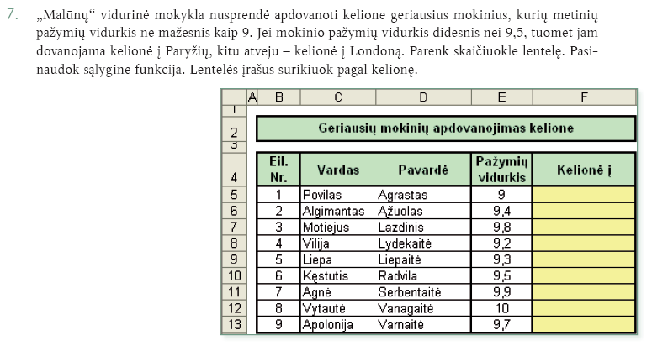
Geriausių mokinių apdovanojimas kelione

Eil. Nr. | Vardas | Pavardė | Pažymių vidurkis | Kelionė į
1 | Povilas | Agrastas | 9
2 | Algimantas | Ąžuolas | 9.4
3 | Motiejus | Lazdinis | 9.8
4 | Vilija | Lydekaitė | 9.2
5 | Liepa | Liepaitė | 9.3
6 | Kęstutis | Radvila | 9.5
7 | Agnė | Serbentaitė | 9.9
8 | Vytautė | Vanagaitė | 10
9 | Apolonija | Varnaitė | 9.7

Miškingumas
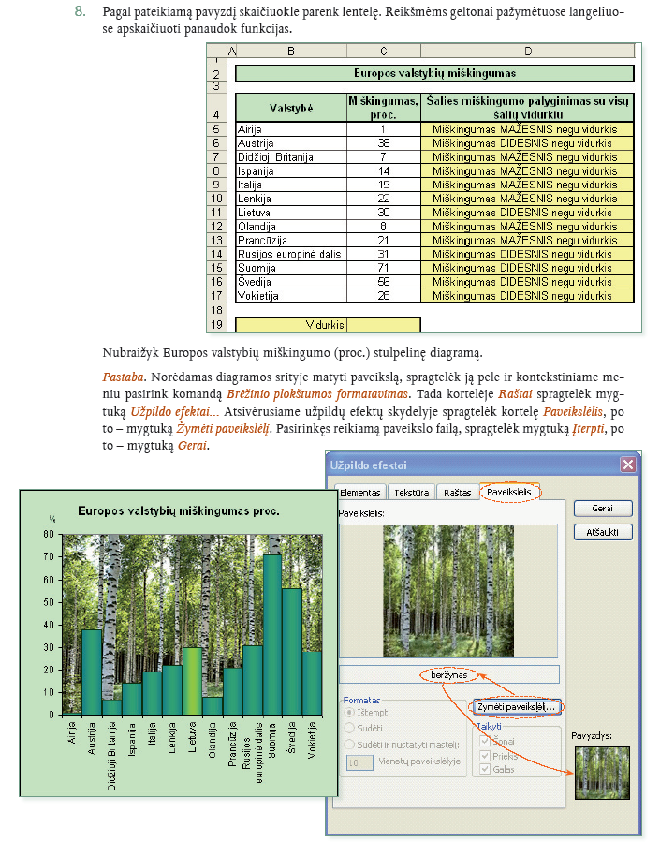
Europos valstybių miškingumas

Valstybė | Miškingumas, proc. | Šalies miškingumo palyginimas su visų šalių vidurkiu
Airija | 1
Austrija | 38
Didžioji Britanija | 7
Ispanija | 14
Italija | 19
Lenkija | 22
Lietuva | 30
Olandija | 8
Prancūzija | 21
Rusijos europinė dalis | 31
Suomija | 71
Švedija | 56
Vokietija | 28

Vidurkis

